Gráficos
Ministério do Meio Ambiente
DS
MMA
Plataforma de Informações
Iniciativas - Metas - Indicadores
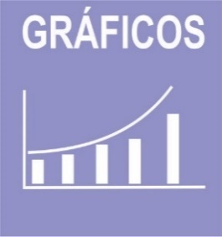 

 | ODS | 1 | 2 | 4 | 6 | 8 | 9 | 10 | 12 | 13 | 14 | 15 | 17 | Total | ODS | 1 | 8 | 12 | 15 | Total
 | Iniciativas | 11 | 11 | 2 | 2 | 8 | 6 | 10 | 7 | 7 | 7 | 9 | 4 | 84 | Metas | 2 | 2 | 1 | 4 | 9

Iniativas PPA/ODS
Metas PPA/ODS

Indicadores

Indicadores ambientais nacionais em construção.
 | ODS
 | Indicador Nacional
 | Indicador Estratégico
 | Indicador PPA
Indicadores ODS em construção.
 | Indicador ODS

